상품제안서
수첩형메모잇 기본중형 (주문제작형) | 상품코드: S05294

 |  |  |  |  |  |  | 02-713-8555 | www.synergygift.co.kr
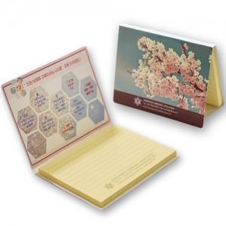

【상세/제작정보】 | 원하는 디자인을 마음껏 넣을 수 있는 수첩형 메모잇

【인쇄/포장옵션】 | 풀칼라 / OPP(비닐)

【공급단가】 | 수량 | 1,000~ | 2,000~ | 3,000~ | 5,000~ | 10,000~
*VAT별도 | 20매 | 410원 | 370원 | 350원 | 320원 | 290원
 | 30매 | 480원 | 430원 | 410원 | 380원 | 330원
 | 50매 | 600원 | 540원 | 510원 | 460원 | 410원

【상품 URL】 | https://www.synergygift.co.kr:443/src/goods_detail.php?gdno=5643

